19
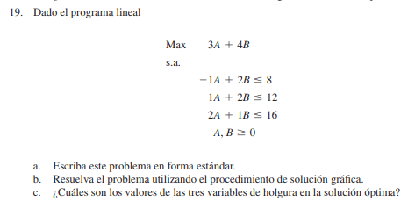

A) | A | B | S1 | S2 | S3 | SIGNO | CONSTANTE
 | -1 | 2 | 1 | 0 | 0 | = | 8
 | 1 | 2 | 0 | 1 | 0 | = | 12
 | 2 | 1 | 0 | 0 | 1 | = | 16

B)

C) | OBJECTIVE FUNCTION
 |  |  | A | B
 |  |  | 6.6666666667 | 2.6666666667
 |  | FO | 0 | 0 | V DE FO
 |  |  | 3 | 4 | 30.666666667

 | RESTRICCIONES |  | A | B |  | SIGNO | CONST
 | R1 |  | -1 | 2 | -1.3333333333 | <= | 8
 | R2 |  | 1 | 2 | 12 | <= | 12
 | R3 |  | 2 | 1 | 16 | <= | 16
 |  |  | 1 | 0 | 6.6666666667 | >= | 0
 |  |  | 0 | 1 | 2.6666666667 | >= | 0

23
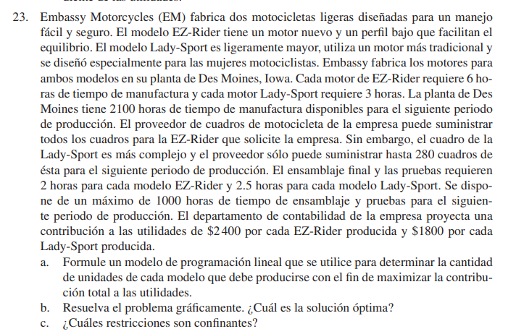

A) | X (EZ Rider) | Y (LadySport) | SIGNO | CONSTANTE
 | 6 | 3 | <= | 2100
 | 0 | 1 | <= | 280
 | 2 | 2.5 | <= | 1000

 | UTILIDADES = | 24000 | X | + | 1800 | Y

B)

C) | OBJECTIVE FUNCTION
 |  |  | X | Y
 |  |  | 350 | 0 | V DE FO
 |  | FO | 24000 | 1800 | 8400000 | 4104000
 | RESTRICCIONES |  | X | Y | S | SIGNO | CONST
 |  |  | 6 | 3 | 2100 | <= | 2100
 |  |  | 0 | 1 | 0 | <= | 280
 |  |  | 2 | 2.5 | 700 | <= | 1000

 | Hay una mejor aproximación, si se considera que x=150 y y=280 se obtiene algo mejor.

25
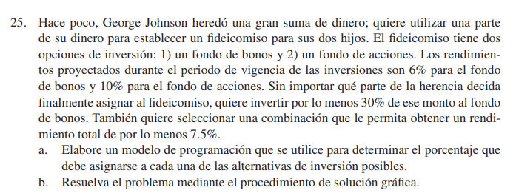

OBJECTIVE FUNCTION
 |  | X | Y
 |  | 30 | 70 | V DE FO
 | FO | 1 | 1 | 100
RESTRICCIONES |  | X | Y | S | SIGNO | CONST
 |  | 1 | 0 | 30 | > | 30
 |  | 6 | 10 | 880 | > | 7.5
 |  | 1 | 1 | 100 | < | 100

